Hoja1
 |  |  | Para A |  |  | Para E
Empresa | Costo no aprovechar descuento | Tasa preferencial | descuento ofrecido | 1 |  | descuento ofrecido | 2
A | 73.7% | 17% | vencimineto de cuenta | 20 | neto | vencimineto de cuenta | 40 | neto
B | 14.9% | 17% | plazo del descuento | 15 |  | plazo del descuento | 15
C | 32.3% | 17%
D | 15.9% | 17% | Para B
E | 29.8% | 17% | descuento ofrecido | 2
 |  |  | vencimineto de cuenta | 60 | neto
 |  |  | plazo del descuento | 10

 |  |  | Para C
 |  |  | descuento ofrecido | 3
 |  |  | vencimineto de cuenta | 45 | neto
 |  |  | plazo del descuento | 10

 |  |  | Para D
 |  |  | descuento ofrecido | 1.5
 |  |  | vencimineto de cuenta | 45 | neto
 |  |  | plazo del descuento | 10

Empresa | Costo no aprovechar descuento | Tasa preferencial
A | 73.7% | 17%

Se debe quedar con el proveedor B porque tiene un plazo al crédito de 60 días

Hoja3
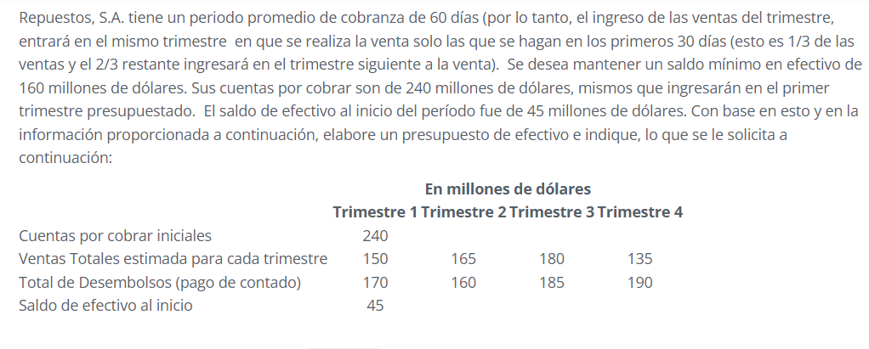

Entradas de efectivo
 | Trim1 | Trim2 | Trim3 | Trim4
Ventas | Q50.00 | Q155.00 | Q170.00 | Q165.00
Cuentas por cobrar | Q240.00 | Q- | Q- | Q-
Total de entradas de efectivo | Q290.00 | Q155.00 | Q170.00 | Q165.00

Salidas de efectivo
Desembolso | Q170.00 | Q160.00 | Q185.00 | Q190.00
Total salidas de efectivo | Q170.00 | Q160.00 | Q185.00 | Q190.00

Resumen de movimientos de efectivo
Total de entradas de efectivo del periodo | Q290.00 | Q155.00 | Q170.00 | Q165.00
- Total de Salidas de Efectivo del periodo | Q170.00 | Q160.00 | Q185.00 | Q190.00
Saldo del periodo | Q120.00 | -Q5.00 | -Q15.00 | -Q25.00
+ Saldo al inicio del período | Q45.00 | Q165.00 | Q160.00 | Q145.00
Saldo al final del periodo | Q165.00 | Q160.00 | Q145.00 | Q120.00
- requerimineto minimo de efectivo | Q160.00 | Q160.00 | Q160.00 | Q160.00
Faltante de efectivo | Q5.00 | Q- | -Q15.00 | -Q40.00

